Definition
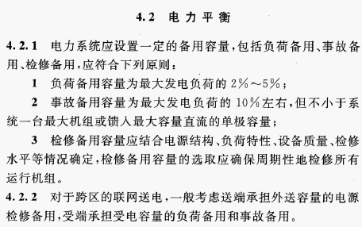
DL/T 5608-2021 电源规划设计规程
Code for design of generation planning

